상품제안서
35W 4포트 멀티 고속 충전기 UC435QC | 상품코드: F31584

 |  |  |  |  |  |  | 02-412-0044 | www.easy1.co.kr
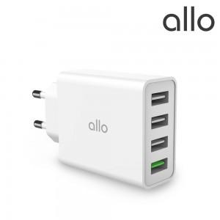

【상세/제작정보】

【인쇄/포장옵션】 | 레이저, 풀칼라 / 포장지포장

【공급단가】 | 수량 | 50~ | 100~ | 500~ | 1,000~ | 2,000~
*VAT별도 | 단가 | 12,120원 | 11,910원 | 11,700원 | 11,490원 | 11,290원

【상품 URL】 | http://www.easy1.co.kr/src/goods_detail.php?gdno=31584

